API接口文档
接口分类 | 功能描述 | 备注
容器管理 | 创建新的 Elasticsearch 集群容器组 | （组织id，用户id，副本数量，cpu，内存，卡，维度，向量维度，扩容数） 1、保持租户配额信息 2、拉Dockerfile 3、创建容器组 4、更新进程状态
 | 删除指定的集群容器组 | 1、删除容器 2、删除租户容器信息
 | 获取所有集群容器组列表 | 查询租户容器列表（es集群列表）
 | 获取指定集群的详细信息 | 租户详情信息（这个集群配置信息组织id，用户id，副本数量，cpu，内存，卡，维度，向量维度，扩容数）
 | 重启指定集群的容器 | 触发自动重启
自动扩缩容 | 弹性扩容 | 1、获取集群的扩缩容配置， 2、更新集群的扩缩容配置
 | 弹性缩容 | 1、获取已扩容， 2、集群缩容， 3、更新缩容信息
向量索引 | 创建新的向量索引 | 自动配置 vector 字段类型
 | 获取所有向量索引列表 | 从元数据服务查询
 | 删除指定的向量索引 | 同时删除 ES 索引和元数据
 | 训练向量索引的 IVF 模型 | KMeans 聚类训练
向量检索 | 插入单个向量文档 | 自动添加向量到 IVF 索引 维度验证 元数据提取
 | 批量插入向量文档 | 自动批量添加到 IVF 索引
 | 执行近似最近邻向量搜索 | IVF 算法实现 1. 计算到聚类中心距离 2. 选择最近 nprobe 个簇 3. 簇内精确距离计算 4. 返回 Top-K 结果
 | 向量搜索 + 结构化过滤 | 向量搜索结果可与其他查询组合
监控 | 定时查询容器监控数据 | 1、查询容器监控数据 2、保存容器监控数据 3、判断是否需要扩容和缩容
 | 获取容器级别的监控指标 | 从元数据服务和 Prometheus 获取
脚本 | Elasticsearch Plugin | 实现向量检索引擎，调用卡做向量计算、 实现实现 IVF 算法： - nlist（倒排簇数） - nprobe（搜索簇数） - cluster centroids 训练（KMeans） - 倒排表构建（posting lists） - 索引构建 - 索引更新（增量） - 高维向量存储优化（SIMD / AVX512） - 查询加速（batching） - 与 ES DocID 映射
 | docker | es容器文件
 | Terraform | 部署安装
 | Helm | 应用打包

创建容器组 |  | 容器部署流程
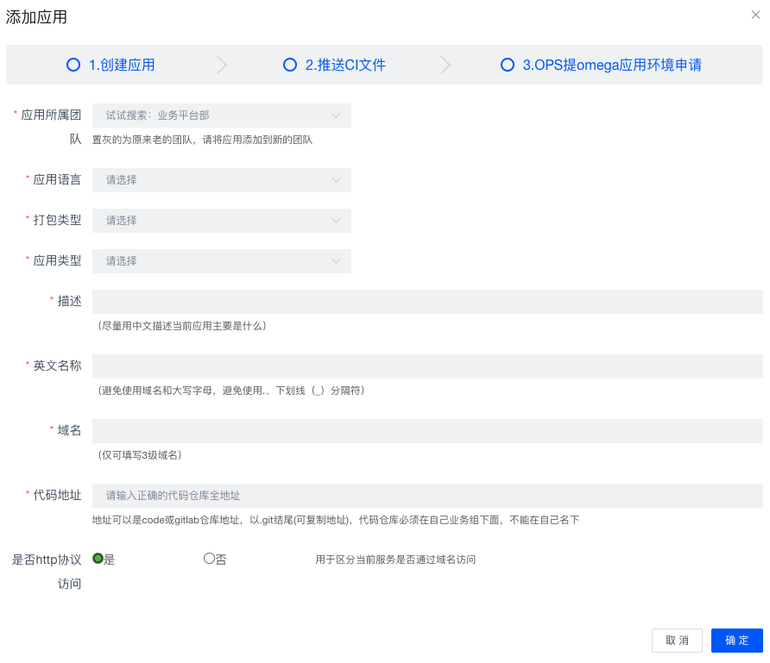

容器组列表 |  | 容器列表
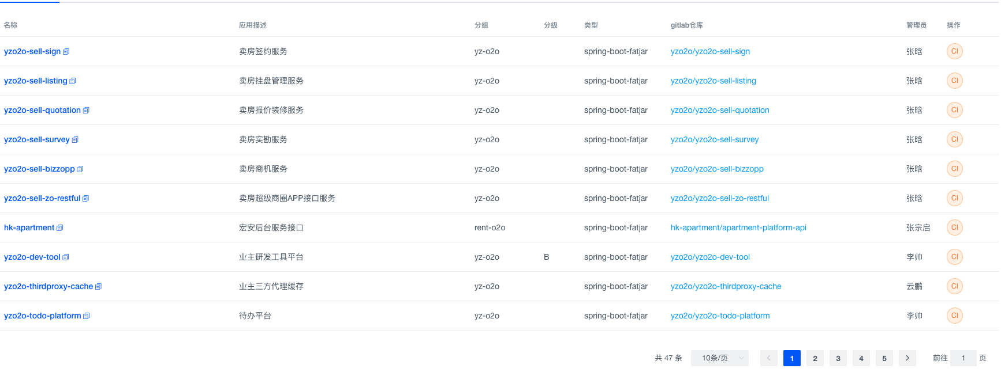
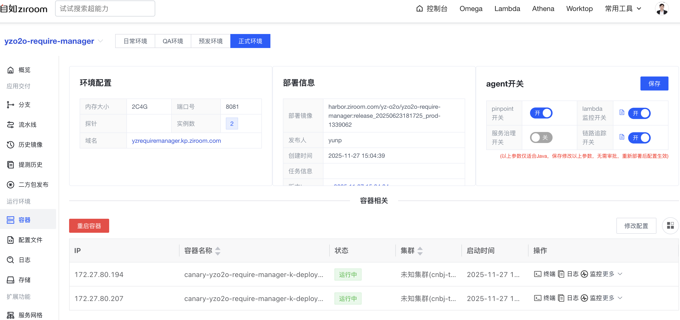

 |  | 容器监控
容器组详情

